상품제안서
에코라이프 UPF50 자외선차단 아이스 메쉬 암 슬리브 쿨토시 | 상품코드: F27193

 |  |  |  |  |  |  | 02-412-0044 | www.easy1.co.kr
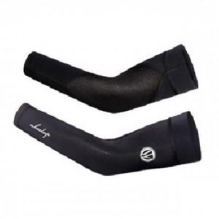

【상세/제작정보】 | 스티커 제작및 부착 비용 별도 문의.

【인쇄/포장옵션】 | / OPP(비닐)

【공급단가】 | 수량 | 100~ | 300~ | 500~ | 1,000~ | 3,000~
*VAT별도 | 단가 | 11,400원 | 11,210원 | 10,920원 | 10,730원 | 10,450원

【상품 URL】 | https://dev.easy1.co.kr:443/src/goods_detail.php?gdno=27193

